Sheet2 (2)
丸亀市シルバー人材センター
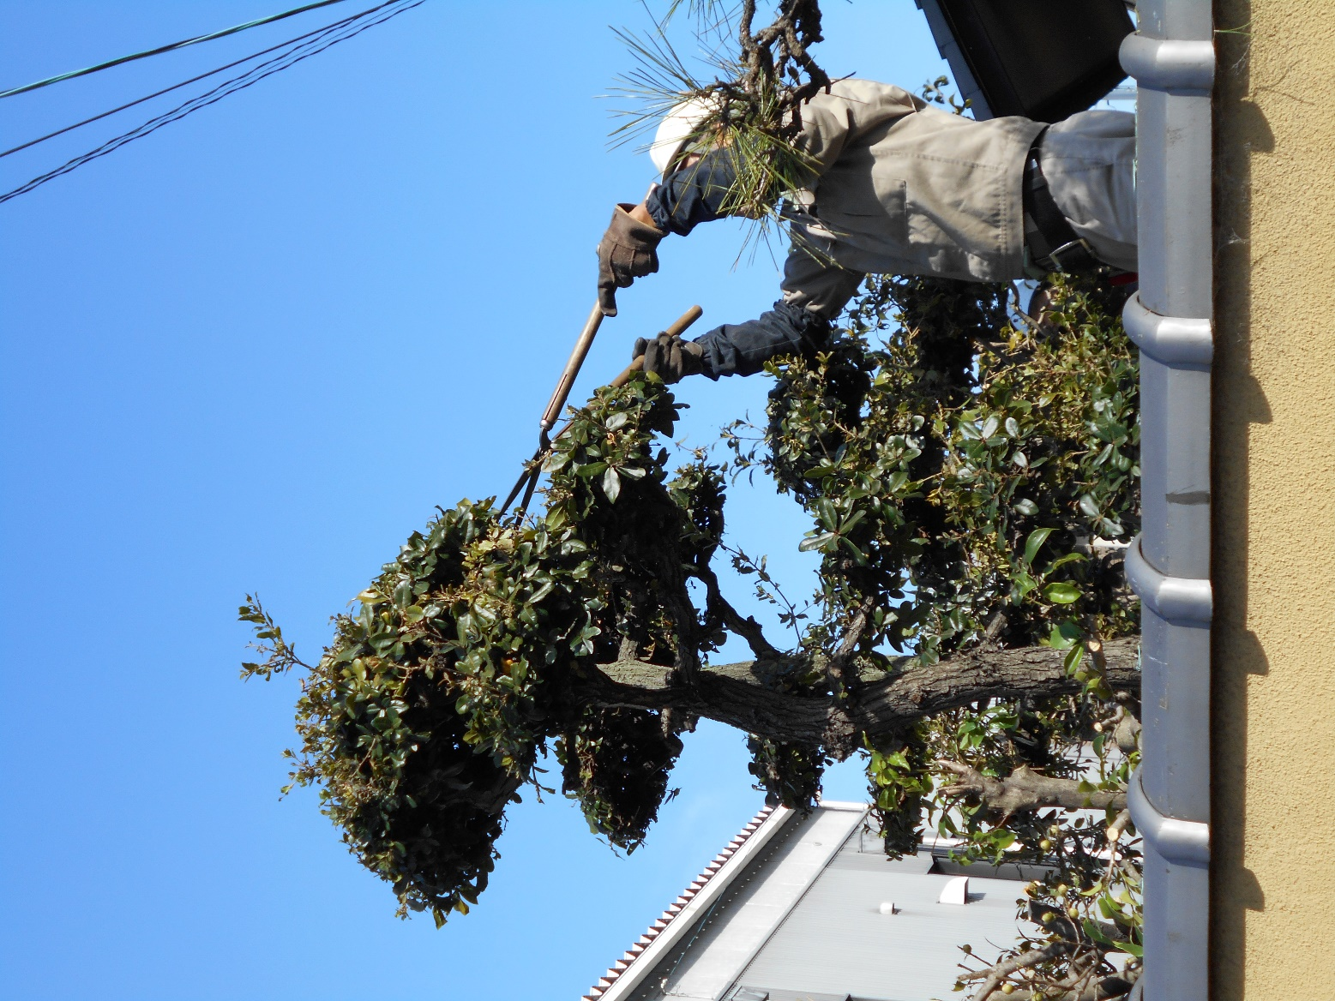
入会説明会
2024年1月～3月
年度会費無料
キャンペーン

丸亀市在住で６０歳以上の方なら
ご入会頂けます。

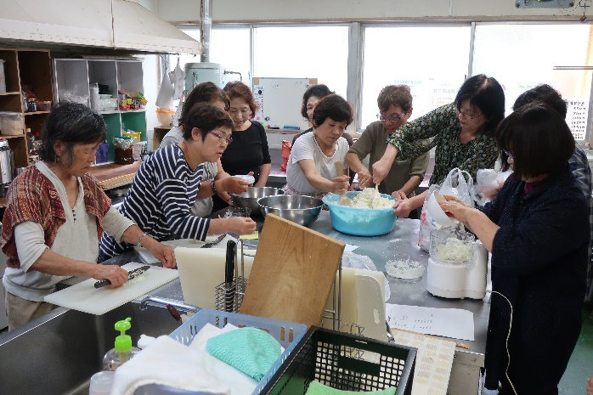

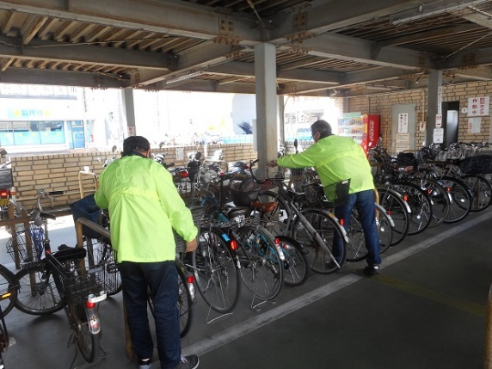

2024年1月12日、26日
2月9日、22日
3月8日、22日
説明会
開催日

ご用意いただくもの


・振込先となる通帳のコピー（ゆうちょ銀行以外でお願いします。）
・写真2枚「4㎝×3㎝」
・年度会費： 無料

お問合せ/公益社団法人丸亀市シルバー人材センター
丸亀市塩屋町五丁目6番1号
☎0877-23-6215

Sheet2
丸亀市シルバー人材センター
入会説明会
〇〇地区出張開催

６０歳以上の方ならどなたでも
参加頂けます。

2020年〇月〇日
日時
10：00～11：30
時間
〇〇コミュニティセンター会議室
場所
ご用意いただくもの

・振込先となる通帳のコピー（ゆうちょ銀行以外で）
・写真2枚「4㎝×3㎝」
・年度会費：2,000円

お問合せ/公益社団法人丸亀市シルバー人材センター
☎0877-23-6215

